Лист1
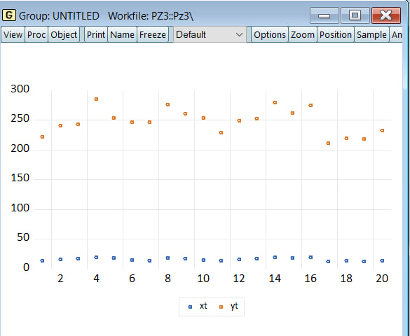
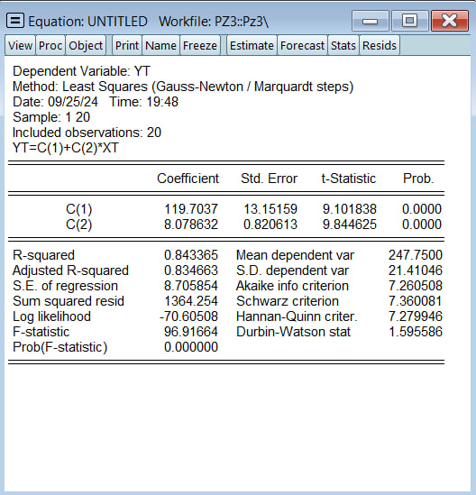
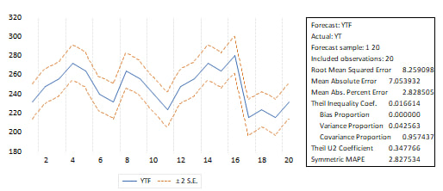
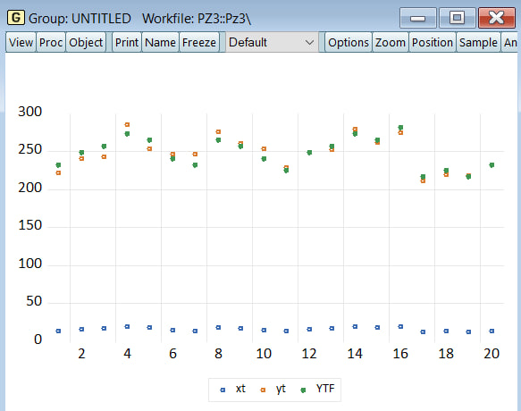
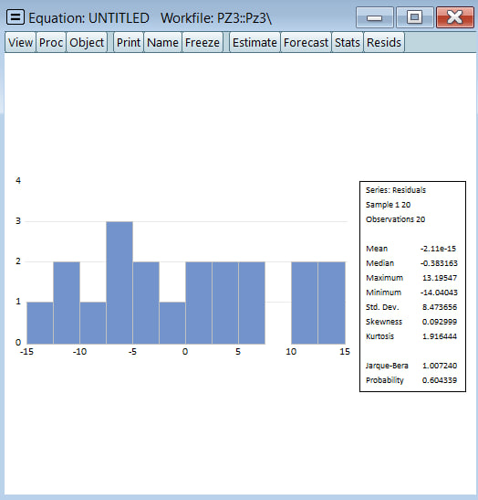
Точечная диаграмма
t | xt | yt
1 | 14 | 222
2 | 16 | 241
3 | 17 | 243
4 | 19 | 285
5 | 18 | 253
6 | 15 | 247
7 | 14 | 246
8 | 18 | 276
9 | 17 | 261
10 | 15 | 254
11 | 13 | 229
12 | 16 | 249
13 | 17 | 252
14 | 19 | 279
Yx= а0+ а1 x. Предварительная оценка:
15 | 18 | 262
16 | 20 | 275
17 | 12 | 211
18 | 13 | 220
19 | 12 | 218
20 | 14 | 232

$$x_{t}− \overline{x}$$
$${(x_{t}− \overline{x})}^{2}$$
$$y_{t}− \overline{y}$$
$${(y_{t}− \overline{y})}^{2}$$
$$\left(x_{t} − \overline{x}\right)∗ \left(y_{t} − \overline{y}\right)$$
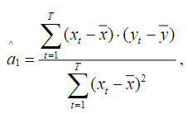
$${x_{t}}^{2}$$
 | t | xt | yt
 | 1 | 14 | 222 | 196 | -1.85 | 3.4225 | -25.75 | 663.0625 | 47.6375
 | 2 | 16 | 241 | 256 | 0.15 | 0.0225 | -6.75 | 45.5625 | -1.0125
 | 3 | 17 | 243 | 289 | 1.15 | 1.3225 | -4.75 | 22.5625 | -5.4625
 | 4 | 19 | 285 | 361 | 3.15 | 9.9225 | 37.25 | 1387.5625 | 117.3375
 | 5 | 18 | 253 | 324 | 2.15 | 4.6225 | 5.25 | 27.5625 | 11.2875
 | 6 | 15 | 247 | 225 | -0.85 | 0.7225 | -0.75 | 0.5625 | 0.6375 |  | 8.0786317192
 | 7 | 14 | 246 | 196 | -1.85 | 3.4225 | -1.75 | 3.0625 | 3.2375
 | 8 | 18 | 276 | 324 | 2.15 | 4.6225 | 28.25 | 798.0625 | 60.7375
 | 9 | 17 | 261 | 289 | 1.15 | 1.3225 | 13.25 | 175.5625 | 15.2375
 | 10 | 15 | 254 | 225 | -0.85 | 0.7225 | 6.25 | 39.0625 | -5.3125
 | 11 | 13 | 229 | 169 | -2.85 | 8.1225 | -18.75 | 351.5625 | 53.4375 |  | 119.70368725
 | 12 | 16 | 249 | 256 | 0.15 | 0.0225 | 1.25 | 1.5625 | 0.1875
 | 13 | 17 | 252 | 289 | 1.15 | 1.3225 | 4.25 | 18.0625 | 4.8875
 | 14 | 19 | 279 | 361 | 3.15 | 9.9225 | 31.25 | 976.5625 | 98.4375
 | 15 | 18 | 262 | 324 | 2.15 | 4.6225 | 14.25 | 203.0625 | 30.6375
 | 16 | 20 | 275 | 400 | 4.15 | 17.2225 | 27.25 | 742.5625 | 113.0875
 | 17 | 12 | 211 | 144 | -3.85 | 14.8225 | -36.75 | 1350.5625 | 141.4875
 | 18 | 13 | 220 | 169 | -2.85 | 8.1225 | -27.75 | 770.0625 | 79.0875
 | 19 | 12 | 218 | 144 | -3.85 | 14.8225 | -29.75 | 885.0625 | 114.5375
 | 20 | 14 | 232 | 196 | -1.85 | 3.4225 | -15.75 | 248.0625 | 29.1375
Сумма | - | 317 | 4955
Среднее | - | 15.85 | 247.75

$$x_{t}− \overline{x}$$
$${(x_{t}− \overline{x})}^{2}$$
$$y_{t}− \overline{y}$$
$${(y_{t}− \overline{y})}^{2}$$
$$\left(x_{t} − \overline{x}\right)∗ \left(y_{t} − \overline{y}\right)$$
$$\hat{y_{t}}$$
$$e_{t}$$
$${e_{t}}^{2}$$
$${S_{t}}^{2}$$
$${x_{t}}^{2}$$
 | t | xt | yt
 | 1 | 14 | 222 | 196 | -1.85 | 3.4225 | -25.75 | 663.0625 | 47.6375 | 232.80453132 | -10.804531319 | 116.73789703 | 6.485438724
 | 2 | 16 | 241 | 256 | 0.15 | 0.0225 | -6.75 | 45.5625 | -1.0125 | 248.96179476 | -7.9617947579 | 63.390175767 | 3.5216764315
 | 3 | 17 | 243 | 289 | 1.15 | 1.3225 | -4.75 | 22.5625 | -5.4625 | 257.04042648 | -14.040426477 | 197.13357566 | 10.951865314
 | 4 | 19 | 285 | 361 | 3.15 | 9.9225 | 37.25 | 1387.5625 | 117.3375 | 273.19768992 | 11.802310084 | 139.29452333 | 7.7385846294
 | 5 | 18 | 253 | 324 | 2.15 | 4.6225 | 5.25 | 27.5625 | 11.2875 | 265.1190582 | -12.119058196 | 146.87157157 | 8.1595317537
 | 6 | 15 | 247 | 225 | -0.85 | 0.7225 | -0.75 | 0.5625 | 0.6375 | 240.88316304 | 6.1168369614 | 37.415694412 | 2.0786496895
 | 7 | 14 | 246 | 196 | -1.85 | 3.4225 | -1.75 | 3.0625 | 3.2375 | 232.80453132 | 13.195468681 | 174.1203937 | 9.6733552056
 | 8 | 18 | 276 | 324 | 2.15 | 4.6225 | 28.25 | 798.0625 | 60.7375 | 265.1190582 | 10.880941804 | 118.39489453 | 6.5774941408
 | 9 | 17 | 261 | 289 | 1.15 | 1.3225 | 13.25 | 175.5625 | 15.2375 | 257.04042648 | 3.9595735229 | 15.678222483 | 0.87101236017
 | 10 | 15 | 254 | 225 | -0.85 | 0.7225 | 6.25 | 39.0625 | -5.3125 | 240.88316304 | 13.116836961 | 172.05141187 | 9.5584117706
 | 11 | 13 | 229 | 169 | -2.85 | 8.1225 | -18.75 | 351.5625 | 53.4375 | 224.7258996 | 4.2741003998 | 18.267934228 | 1.0148852349
 | 12 | 16 | 249 | 256 | 0.15 | 0.0225 | 1.25 | 1.5625 | 0.1875 | 248.96179476 | 0.038205242115 | 0.001459640525 | 8.109114028E-05
 | 13 | 17 | 252 | 289 | 1.15 | 1.3225 | 4.25 | 18.0625 | 4.8875 | 257.04042648 | -5.0404264771 | 25.405899071 | 1.4114388373
 | 14 | 19 | 279 | 361 | 3.15 | 9.9225 | 31.25 | 976.5625 | 98.4375 | 273.19768992 | 5.8023100844 | 33.666802316 | 1.8703779064
 | 15 | 18 | 262 | 324 | 2.15 | 4.6225 | 14.25 | 203.0625 | 30.6375 | 265.1190582 | -3.1190581964 | 9.7285240323 | 0.54047355735
 | 16 | 20 | 275 | 400 | 4.15 | 17.2225 | 27.25 | 742.5625 | 113.0875 | 281.27632163 | -6.2763216348 | 39.392213264 | 2.1884562924
 | 17 | 12 | 211 | 144 | -3.85 | 14.8225 | -36.75 | 1350.5625 | 141.4875 | 216.64726788 | -5.6472678809 | 31.891634519 | 1.7717574733
 | 18 | 13 | 220 | 169 | -2.85 | 8.1225 | -27.75 | 770.0625 | 79.0875 | 224.7258996 | -4.7258996002 | 22.334127031 | 1.2407848351
 | 19 | 12 | 218 | 144 | -3.85 | 14.8225 | -29.75 | 885.0625 | 114.5375 | 216.64726788 | 1.3527321191 | 1.8298841859 | 0.10166023255
 | 20 | 14 | 232 | 196 | -1.85 | 3.4225 | -15.75 | 248.0625 | 29.1375 | 232.80453132 | -0.80453131941 | 0.64727064392 | 0.035959480218
Сумма | - | 317 | 4955 | 5137 |  | 112.55
Среднее | - | 15.85 | 247.75 | 256.85 |  |  |  |  | Несмещенная оценка дисперсии случайных переменных S
 |  |  |  |  |  |  |  |  |  | 75.79189496

 |  |  |  |  |  |  |  |  | Несмещенная оценка дисперсии переменной а1
 |  |  |  |  |  |  |  |  |  | 0.67340644123

 |  |  |  |  |  |  |  |  | Несмещенная оценка дисперсии переменной а0
 |  |  |  |  |  |  |  |  |  | 172.96444443

 |  |  |  |  |  |  |  |  | Квантиль распределения Стьюдента
 |  |  |  |  |  |  |  | Уровни | 0.9 | 1.7340636066
 |  |  |  |  |  |  |  |  | 0.95 | 2.1009220402
 |  |  |  |  |  |  |  |  | 0.99 | 2.8784404727

 |  |  |  |  |  |  |  |  | Наблюдаемое значение статистики Стьюдента для параметра а1
 |  |  |  |  |  |  |  |  |  | 9.844624991

Для всех уровней значимости распределения
Стьюдента коэффициент является значимым,
т.к. значение t > tкр. при всех уровнях значимости

 |  |  |  |  |  |  |  |  | Наблюдаемое значение статистики Стьюдента для параметра а0
 |  |  |  |  |  |  |  |  |  | 9.101838183

Для всех уровней значимости распределения
Стьюдента коэффициент является значимым,
т.к. значение t > tкр. при всех уровнях значимости

Доверительные интервалы

 |  |  |  |  |  |  |  |  | 6.6556357932 | 9.5016276453 | 96.897985428 | 142.50938907
 |  |  |  |  |  |  |  |  | 6.3545868268 | 9.8026766117 | 92.073211979 | 147.33416252
 |  |  |  |  |  |  |  |  | 5.7165447402 | 10.440718698 | 81.847604645 | 157.55976986

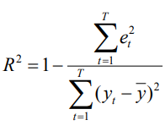

 |  |  |  |  |  |  |  |  | 0.84336472238

 |  |  |  |  |  |  |  |  | Квантиль распределения Фишера
 |  |  |  |  |  |  |  | Уровень | 0.9 | 2.6239469851
 |  |  |  |  |  |  |  |  | 0.95 | 3.5545571457
 |  |  |  |  |  |  |  |  | 0.99 | 6.0129048348

 |  |  |  |  |  |  |  |  |  | 96.916641213

Для всех уровней значимости распределения
Фишера коэффициент является значимым,
т.к. значение F > Fкр. при всех уровнях значимости. Модель адекватна

 |  |  |  |  |  |  |  |  |  | 0.9 |  | 0.95 |  | 0.99 |  | et
 |  |  |  |  |  |  | 12 | 216.64726788 |  | 210.21224178 | 223.08229398 | 208.85084789 | 224.44368787 | 205.96551462 | 227.32902114 | -5.6472678809
 |  |  |  |  |  |  | 13 | 224.7258996 |  | 219.44928948 | 230.00250972 | 218.33297004 | 231.11882916 | 215.96704666 | 233.48475254 | -4.7258996002
 |  |  |  |  |  |  | 14 | 232.80453132 |  | 228.52370167 | 237.08536097 | 227.6180495 | 237.99101314 | 225.69861359 | 239.91044905 | -10.804531319
 |  |  |  |  |  |  | 15 | 240.88316304 |  | 237.29732624 | 244.46899983 | 236.53870674 | 245.22761934 | 234.93089132 | 246.83543476 | 6.1168369614
 |  |  |  |  |  |  | 16 | 248.96179476 |  | 245.57937205 | 252.34421746 | 244.86378683 | 253.05980268 | 243.3471781 | 254.57641141 | -7.9617947579
 |  |  |  |  |  |  | 17 | 257.04042648 |  | 253.28900328 | 260.79184967 | 252.49535233 | 261.58550062 | 250.81329138 | 263.26756158 | -14.040426477
 |  |  |  |  |  |  | 18 | 265.1190582 |  | 260.56324834 | 269.67486805 | 259.59942138 | 270.63869502 | 257.55669 | 272.68142639 | -12.119058196
 |  |  |  |  |  |  | 19 | 273.19768992 |  | 267.58632059 | 278.80905924 | 266.3991795 | 279.99620033 | 263.88315699 | 282.51222284 | 1.3527321191
 |  |  |  |  |  |  | 20 | 281.27632163 |  | 274.47416295 | 288.07848032 | 273.03509851 | 289.51754476 | 269.98515055 | 292.56749272 | -6.2763216348

Yпр Xпр
0.9
Et Xпр

0.95
1

Построение модели простой линейной регрессии в EViews

